BALANCE GENERAL
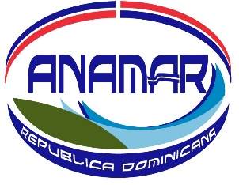

PRESIDENCIA DE LA REPUBLICA
MINISTERIO ADMINISTRATIVO DE LA PRESIDENCIA
AUTORIDAD NACIONAL DE ASUNTOS MARITIMOS

Balance General
AL 30 DICIEMBRE, 2021
Valores en Rd$

ACTIVOS
ACTIVOS CORRIENTES
DISPONIBILIDAD EN CAJA Y BANCO (Nota 1) | 94,134.46
INVENTARIO EN MATERIAL GASTABLE (Nota 2) | 430,267.20
TOTAL ACTIVOS CORRIENTES | 524,401.66

ACTIVOS NO CORRIENTES
MOBILIARIOS Y EQUIPOS NETO (Nota 4) | 11,185,651.27
ACTIVOS INTANGIBLES ( Nota 4) | 812,742.80
TOTAL ACTIVOS NO CORRIENTES | 11,998,394.07

OTROS ACTIVOS
GASTOS PAGADOS ANTICIPADOS (Nota 3) | 171,396.86
TOTAL OTROS ACTIVOS | 171,396.86

TOTAL ACTIVOS | 12,694,192.59

PASIVOS
PASIVOS CORRIENTES
CUENTAS POR PAGAR A CORTO PLAZO ( Nota 5) | 163,217.29
TOTAL PASIVOS CORRIENTES | 163,217.29

PASIVOS NO CORRIENTES
CUENTAS POR PAGAR A LARGO PLAZO ( Nota 6) | -
TOTAL PASIVOS NO CORRIENTES | -

PATRIMONIO
RESULTADOS OPERACIONALES NETO | 12,530,975.30
TOTAL PATRIMONIO | 12,530,975.30

TOTAL PASIVOS Y PATRIMONIO | 12,694,192.59

APROBADO POR:
__________________________________________
BRENY M. CASTILLO BALCACER
ENC. DIV. ADMINISTRATIVA Y FINANCIERA

